グラフ【年度】
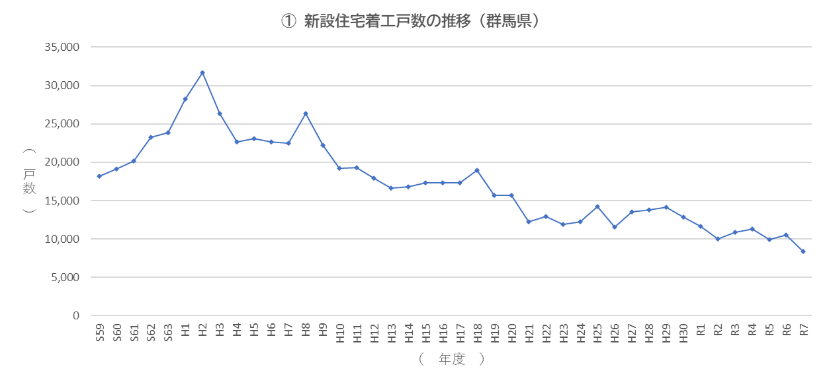
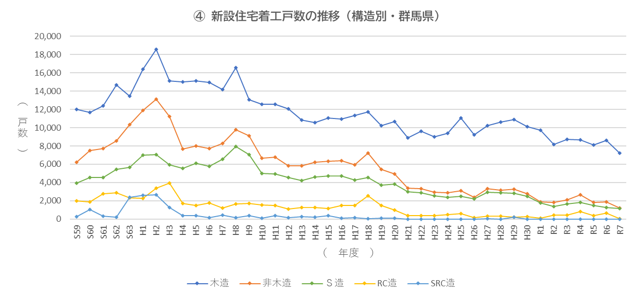
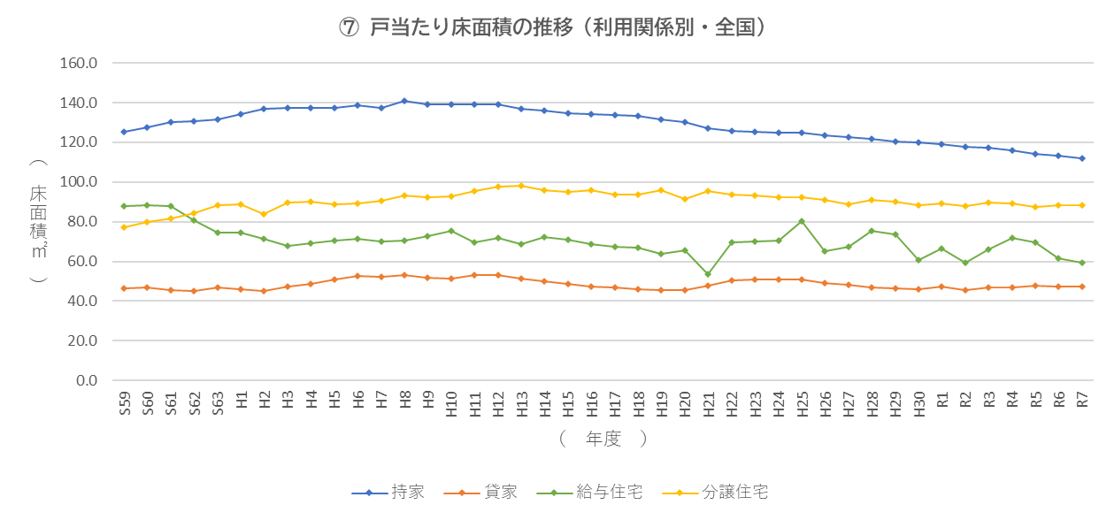
年度 | 戸数 | 年度 | 持家 | 貸家 | 給与住宅 | 分譲住宅 | 年度 | 一戸建・長屋建
S59 | 18,221 | S59 | 9,843 | 7,086 | 197 | 1,095 | S59 | 12,519
S60 | 19,164 | S60 | 9,187 | 7,897 | 246 | 1,834 | S60 | 11,546
S61 | 20,126 | S61 | 9,673 | 8,927 | 176 | 1,350 | S61 | 11,974
S62 | 23,238 | S62 | 11,375 | 10,000 | 293 | 1,570 | S62 | 14,398
S63 | 23,838 | S63 | 10,632 | 9,577 | 217 | 3,412 | S63 | 13,237
H1 | 28,275 | H1 | 10,831 | 11,695 | 582 | 5,167 | H1 | 13,883
H2 | 31,693 | H2 | 10,632 | 13,212 | 675 | 7,174 | H2 | 14,996
H3 | 26,333 | H3 | 10,196 | 9,174 | 899 | 6,064 | H3 | 13,416
H4 | 22,677 | H4 | 10,641 | 8,711 | 477 | 2,848 | H4 | 13,504
H5 | 23,111 | H5 | 12,145 | 8,084 | 425 | 2,457 | H5 | 14,940
H6 | 22,680 | H6 | 12,835 | 7,200 | 458 | 2,187 | H6 | 15,428
H7 | 22,489 | H7 | 11,784 | 8,163 | 282 | 2,260 | H7 | 14,366
H8 | 26,367 | H8 | 14,687 | 9,305 | 287 | 2,088 | H8 | 17,461
H9 | 22,193 | H9 | 10,531 | 8,770 | 240 | 2,652 | H9 | 13,523
H10 | 19,210 | H10 | 10,422 | 6,619 | 246 | 1,923 | H10 | 12,747
H11 | 19,339 | H11 | 11,139 | 5,954 | 182 | 2,064 | H11 | 13,874
H12 | 17,882 | H12 | 10,551 | 5,607 | 197 | 1,527 | H12 | 13,008
H13 | 16,661 | H13 | 8,186 | 6,445 | 114 | 1,916 | H13 | 10,937
H14 | 16,775 | H14 | 7,957 | 6,936 | 259 | 1,623 | H14 | 10,880
H15 | 17,356 | H15 | 8,583 | 6,630 | 145 | 1,998 | H15 | 12,622
H16 | 17,329 | H16 | 8,807 | 6,158 | 85 | 2,279 | H16 | 12,326
H17 | 17,292 | H17 | 8,269 | 6,001 | 145 | 2,877 | H17 | 12,142
H18 | 18,930 | H18 | 8,888 | 6,133 | 218 | 3,691 | H18 | 12,933
H19 | 15,663 | H19 | 7,556 | 5,697 | 141 | 2,269 | H19 | 10,959
H20 | 15,659 | H20 | 7,809 | 6,017 | 131 | 1,702 | H20 | 11,653
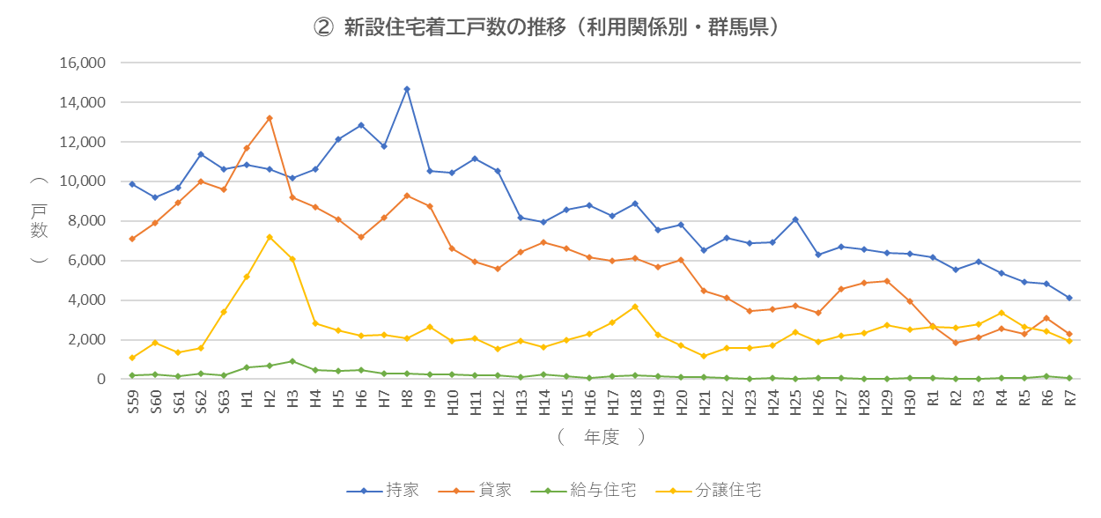
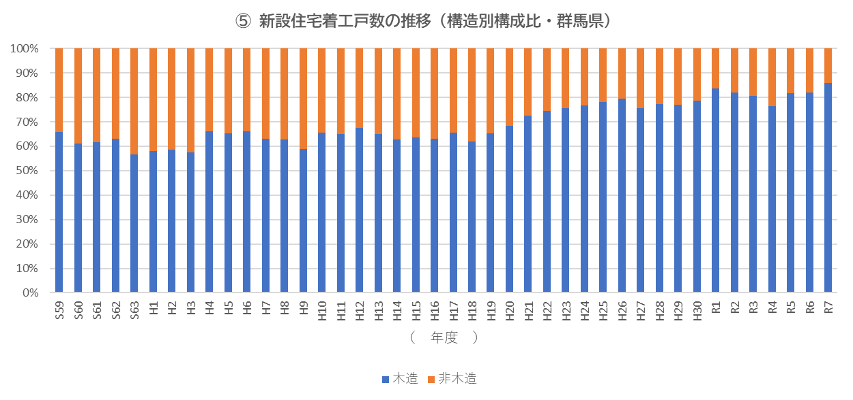
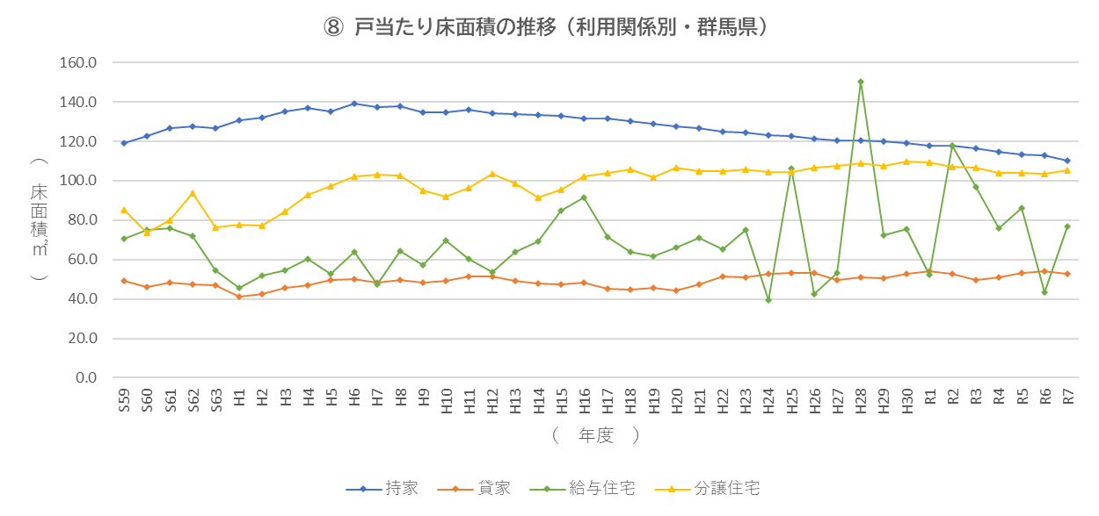
H21 | 12,280 | H21 | 6,516 | 4,460 | 116 | 1,188 | H21 | 9,958
H22 | 12,910 | H22 | 7,141 | 4,129 | 82 | 1,558 | H22 | 11,152
H23 | 11,925 | H23 | 6,865 | 3,459 | 34 | 1,567 | H23 | 10,552
H24 | 12,234 | H24 | 6,943 | 3,520 | 70 | 1,701 | H24 | 10,793
H25 | 14,205 | H25 | 8,073 | 3,721 | 16 | 2,395 | H25 | 12,557
H26 | 11,562 | H26 | 6,305 | 3,342 | 44 | 1,871 | H26 | 10,505
H27 | 13,518 | H27 | 6,704 | 4,580 | 46 | 2,188 | H27 | 11,758
H28 | 13,786 | H28 | 6,582 | 4,861 | 12 | 2,331 | H28 | 11,996
H29 | 14,143 | H29 | 6,399 | 4,982 | 41 | 2,721 | H29 | 12,034
H30 | 12,859 | H30 | 6,333 | 3,946 | 69 | 2,511 | H30 | 11,326
R1 | 11,608 | R1 | 6,169 | 2,710 | 84 | 2,645 | R1 | 10,627
R2 | 9,988 | R2 | 5,562 | 1,825 | 9 | 2,592 | R2 | 8,872
R3 | 10,837 | R3 | 5,937 | 2,119 | 20 | 2,761 | R3 | 9,574
R4 | 11,325 | R4 | 5,358 | 2,561 | 65 | 3,341 | R4 | 9,414
R5 | 9,935 | R5 | 4,937 | 2,283 | 52 | 2,663 | R5 | 8,768
R6 | 10,524 | R6 | 4,842 | 3,082 | 161 | 2,439 | R6 | 8,926
R7 | 8,403 | R7 | 4,108 | 2,284 | 55 | 1,956 | R7 | 7,676

 |  |  | 持家 | 貸家 | 給与住宅 | 分譲住宅
 |  | 全国 | 195,111 | 308,906 | 6,591 | 200,563 | 711,171
 |  | 群馬県 | 4,108 | 2,284 | 55 | 1,956 | 8,403
 |  |  | 持家 | 貸家 | 給与住宅 | 分譲住宅
 |  | 全国 | 27.4% | 43.4% | 0.9% | 28.2%
 |  | 群馬県 | 48.9% | 27.2% | 0.7% | 23.3%

